Outline
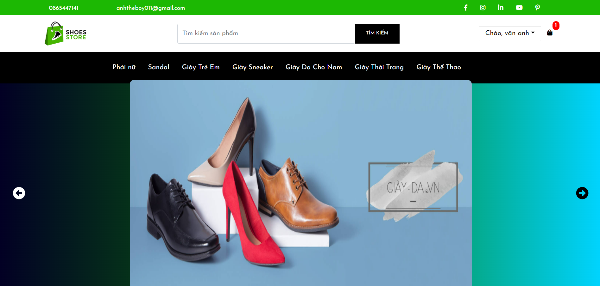
Program Outline
Outline Screen | Ngôn ngữ lập trình
 | JavaScript
 | OutLine - Xử lý function
 | Khách hàng (User) vào trang chủ

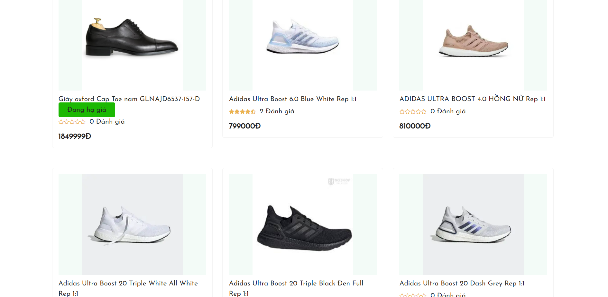
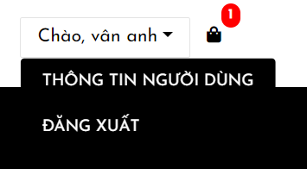

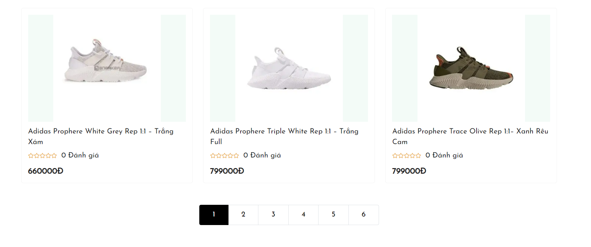

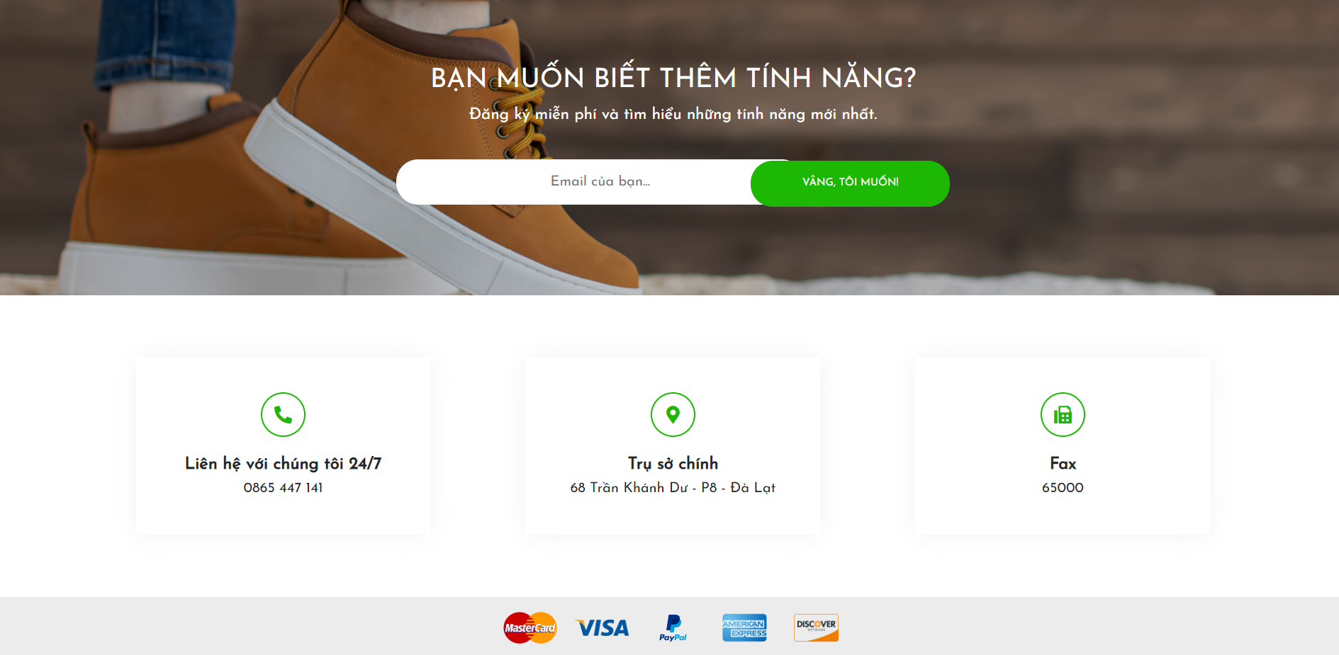

 | Table sử dụng
 | Tên Database | Tên sử dụng
 | TMDT | DB_Products
 | TMDT | DB_Category
 | TMDT | DB_Slider

